Графики
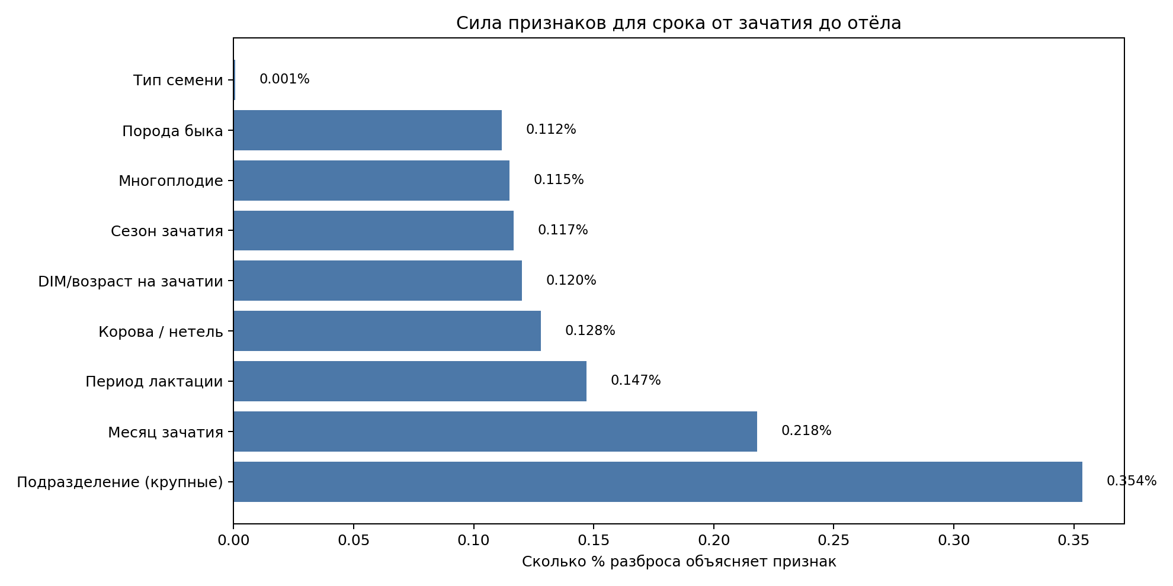
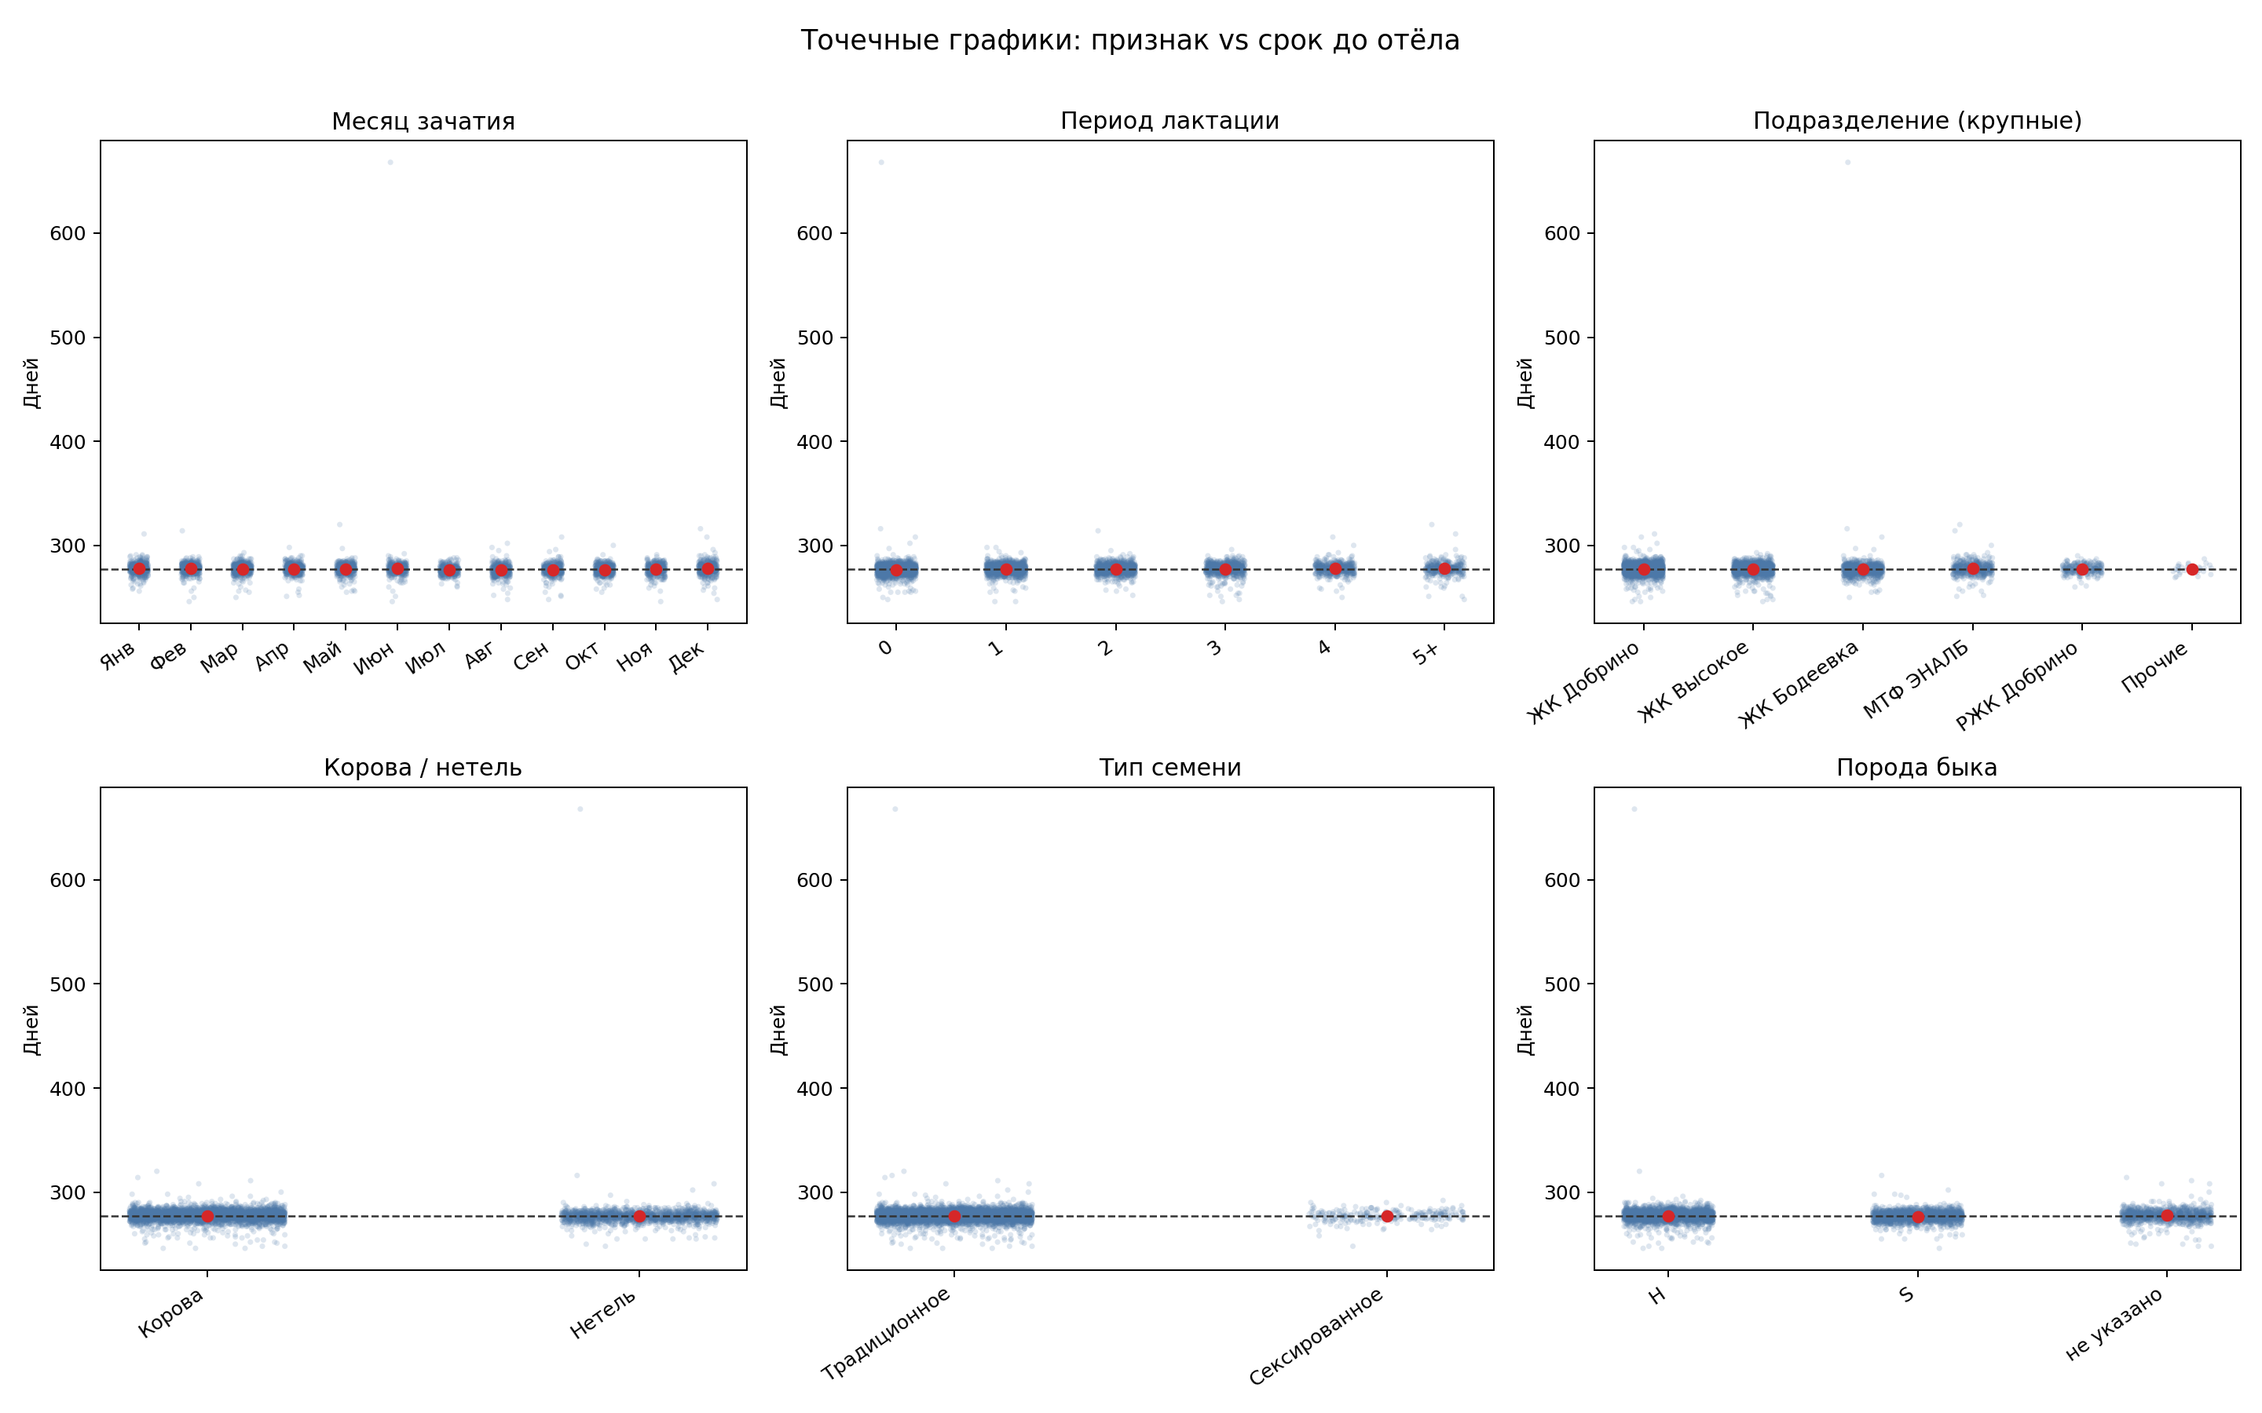
Среднее отклонение по основным группам
Средний срок до отёла по лактации

Доля отёлов в первые 7 дней месяца

